Pose Keypoints
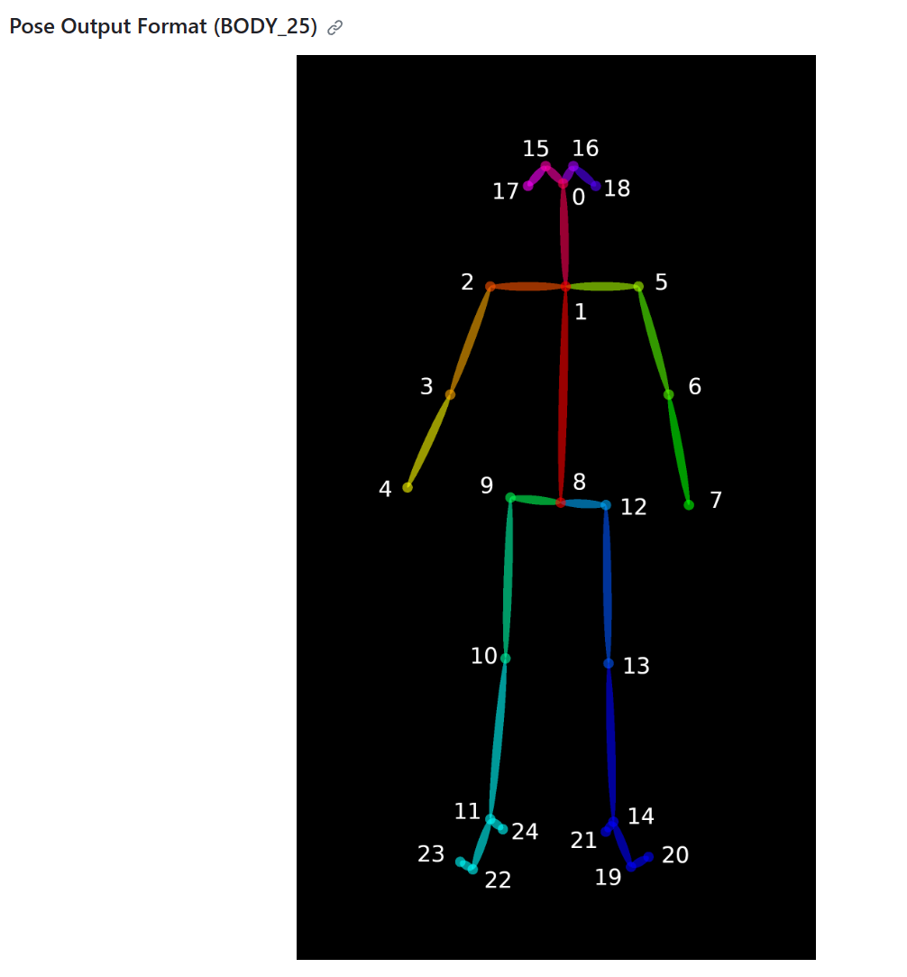
personid | X | Y | Confidence
1 | 266.977 | 407.966 | 0.83925 | 0 | Nose | 鼻子
1 | 239.473 | 441.264 | 0.851446 | 1 | Neck | 脖子
1 | 208.128 | 439.344 | 0.828626 | 2 | RShoulder | 右肩
1 | 206.163 | 494.113 | 0.828359 | 3 | RElbow | 右手肘
1 | 255.204 | 492.272 | 0.387858 | 4 | RWrist | 右手腕
1 | 270.794 | 441.272 | 0.852397 | 5 | LShoulder | 左肩
1 | 284.606 | 480.481 | 0.751593 | 6 | LElbow | 左手肘
1 | 241.477 | 492.152 | 0.529043 | 7 | LWrist | 左手腕
1 | 245.359 | 523.598 | 0.547573 | 8 | MidHip | 中臀
1 | 225.868 | 523.64 | 0.54595 | 9 | RHip | 右臀
1 | 0 | 0 | 0 | 10 | RKnee | 右膝盖
1 | 0 | 0 | 0 | 11 | RAnkle | 右脚踝
1 | 265.005 | 523.558 | 0.502668 | 12 | LHip | 左臀
1 | 0 | 0 | 0 | 13 | LKnee | 左膝盖
1 | 0 | 0 | 0 | 14 | LAnkle | 左脚踝
1 | 259.135 | 400.15 | 0.93781 | 15 | REye | 右眼
1 | 0 | 0 | 0 | 16 | LEye | 左眼
1 | 241.396 | 406.014 | 0.893278 | 17 | REar | 右耳
1 | 0 | 0 | 0 | 18 | LEar | 左耳
1 | 0 | 0 | 0 | 19 | LBigToe | 左大拇指
1 | 0 | 0 | 0 | 20 | LSmallToe | 左小拇指
1 | 0 | 0 | 0 | 21 | LHeel | 左脚跟
1 | 0 | 0 | 0 | 22 | RBigToe | 右大拇指
1 | 0 | 0 | 0 | 23 | RSmallToe | 右小拇指
1 | 0 | 0 | 0 | 24 | RHeel | 右脚跟
2 | 1009.37 | 376.646 | 0.883695 | 0 | Nose | 鼻子
2 | 1025.17 | 400.106 | 0.90067 | 1 | Neck | 脖子
2 | 1011.42 | 400.177 | 0.826997 | 2 | RShoulder | 右肩
2 | 0 | 0 | 0 | 3 | RElbow | 右手肘
2 | 0 | 0 | 0 | 4 | RWrist | 右手腕
2 | 1034.93 | 400.239 | 0.862574 | 5 | LShoulder | 左肩
2 | 1023.13 | 433.479 | 0.730146 | 6 | LElbow | 左手肘
2 | 1001.62 | 445.218 | 0.70267 | 7 | LWrist | 左手腕
2 | 1023.1 | 460.956 | 0.24369 | 8 | MidHip | 中臀
2 | 0 | 0 | 0 | 9 | RHip | 右臀
2 | 0 | 0 | 0 | 10 | RKnee | 右膝盖
2 | 0 | 0 | 0 | 11 | RAnkle | 右脚踝
2 | 1023.15 | 462.789 | 0.334318 | 12 | LHip | 左臀
2 | 0 | 0 | 0 | 13 | LKnee | 左膝盖
2 | 0 | 0 | 0 | 14 | LAnkle | 左脚踝
2 | 1009.39 | 368.912 | 0.306739 | 15 | REye | 右眼
2 | 1011.43 | 368.932 | 0.91834 | 16 | LEye | 左眼
2 | 0 | 0 | 0 | 17 | REar | 右耳
2 | 1027.08 | 372.76 | 0.888766 | 18 | LEar | 左耳
2 | 0 | 0 | 0 | 19 | LBigToe | 左大拇指
2 | 0 | 0 | 0 | 20 | LSmallToe | 左小拇指
2 | 0 | 0 | 0 | 21 | LHeel | 左脚跟
2 | 0 | 0 | 0 | 22 | RBigToe | 右大拇指
2 | 0 | 0 | 0 | 23 | RSmallToe | 右小拇指
2 | 0 | 0 | 0 | 24 | RHeel | 右脚跟
3 | 0 | 0 | 0
3 | 1058.39 | 476.618 | 0.923115
3 | 1105.37 | 476.658 | 0.902065
3 | 1105.47 | 537.312 | 0.448103
3 | 0 | 0 | 0
3 | 1011.38 | 476.502 | 0.816338
3 | 980.051 | 523.511 | 0.2025
3 | 0 | 0 | 0
3 | 1056.48 | 607.809 | 0.444921
3 | 1087.81 | 607.813 | 0.432644
3 | 0 | 0 | 0
3 | 0 | 0 | 0
3 | 1025.14 | 605.879 | 0.429034
3 | 0 | 0 | 0
3 | 0 | 0 | 0
3 | 0 | 0 | 0
3 | 0 | 0 | 0
3 | 1087.71 | 431.49 | 0.949455
3 | 1042.68 | 429.532 | 0.984423
3 | 0 | 0 | 0
3 | 0 | 0 | 0
3 | 0 | 0 | 0
3 | 0 | 0 | 0
3 | 0 | 0 | 0
3 | 0 | 0 | 0
4 | 588.254 | 327.645 | 0.895795
4 | 588.145 | 355.139 | 0.942022
4 | 568.641 | 355.08 | 0.897043
4 | 564.701 | 396.212 | 0.850595
4 | 574.573 | 423.681 | 0.871876
4 | 605.885 | 355.173 | 0.88026
4 | 611.774 | 398.143 | 0.895734
4 | 588.32 | 419.807 | 0.868221
4 | 586.3 | 421.701 | 0.81011
4 | 572.505 | 419.787 | 0.810316
4 | 572.619 | 478.451 | 0.882503
4 | 580.405 | 533.36 | 0.811566
4 | 601.871 | 423.653 | 0.797936
4 | 599.925 | 478.509 | 0.854125
4 | 590.18 | 535.355 | 0.864293
4 | 586.253 | 321.851 | 0.915503
4 | 594.109 | 321.881 | 0.866537
4 | 574.598 | 329.63 | 0.698412
4 | 601.997 | 331.538 | 0.778613
4 | 592.152 | 549.027 | 0.776525
4 | 601.896 | 545.144 | 0.829372
4 | 588.324 | 539.313 | 0.66829
4 | 578.466 | 545.143 | 0.702931
4 | 572.536 | 543.227 | 0.782799
4 | 584.271 | 539.275 | 0.675267
5 | 952.676 | 425.605 | 0.714273
5 | 911.46 | 460.787 | 0.731219
5 | 915.43 | 462.917 | 0.876508
5 | 962.466 | 521.642 | 0.888002
5 | 1009.43 | 525.531 | 0.304101
5 | 901.711 | 449.154 | 0.708768
5 | 0 | 0 | 0
5 | 0 | 0 | 0
5 | 899.708 | 552.923 | 0.438604
5 | 899.779 | 558.849 | 0.606662
5 | 962.415 | 611.743 | 0.0642852
5 | 0 | 0 | 0
5 | 893.851 | 541.217 | 0.339157
5 | 0 | 0 | 0
5 | 0 | 0 | 0
5 | 948.802 | 415.942 | 0.857982
5 | 0 | 0 | 0
5 | 934.985 | 421.702 | 0.881639
5 | 0 | 0 | 0
5 | 0 | 0 | 0
5 | 0 | 0 | 0
5 | 0 | 0 | 0
5 | 0 | 0 | 0
5 | 0 | 0 | 0
5 | 0 | 0 | 0
6 | 386.49 | 386.412 | 0.896054
6 | 382.518 | 409.906 | 0.904317
6 | 360.991 | 411.921 | 0.816221
6 | 368.792 | 529.443 | 0.162098
6 | 0 | 0 | 0
6 | 400.193 | 402.212 | 0.880103
6 | 413.816 | 445.227 | 0.767004
6 | 396.226 | 441.324 | 0.626919
6 | 384.574 | 464.812 | 0.263218
6 | 370.804 | 466.773 | 0.252317
6 | 0 | 0 | 0
6 | 0 | 0 | 0
6 | 398.253 | 462.918 | 0.28364
6 | 0 | 0 | 0
6 | 0 | 0 | 0
6 | 384.398 | 382.577 | 0.993716
6 | 392.335 | 382.588 | 0.907395
6 | 368.891 | 384.418 | 0.95532
6 | 0 | 0 | 0
6 | 0 | 0 | 0
6 | 0 | 0 | 0
6 | 0 | 0 | 0
6 | 0 | 0 | 0
6 | 0 | 0 | 0
6 | 0 | 0 | 0
7 | 0 | 0 | 0
7 | 817.422 | 413.898 | 0.815949
7 | 821.325 | 415.85 | 0.88672
7 | 838.999 | 447.135 | 0.888671
7 | 850.705 | 437.383 | 0.129918
7 | 809.59 | 411.839 | 0.778021
7 | 839.014 | 439.314 | 0.217762
7 | 0 | 0 | 0
7 | 805.76 | 470.676 | 0.760247
7 | 809.619 | 472.683 | 0.749712
7 | 805.634 | 511.844 | 0.285741
7 | 776.307 | 543.186 | 0.0704324
7 | 801.759 | 464.876 | 0.682854
7 | 791.916 | 509.823 | 0.315965
7 | 772.421 | 543.162 | 0.134965
7 | 0 | 0 | 0
7 | 0 | 0 | 0
7 | 833.134 | 394.234 | 0.582416
7 | 809.719 | 386.48 | 0.133328
7 | 0 | 0 | 0
7 | 0 | 0 | 0
7 | 766.513 | 550.999 | 0.111656
7 | 0 | 0 | 0
7 | 0 | 0 | 0
7 | 776.286 | 543.224 | 0.0834244
8 | 149.467 | 447.113 | 0.754789
8 | 96.5317 | 490.213 | 0.79822
8 | 112.177 | 494.249 | 0.799214
8 | 180.708 | 541.134 | 0.829978
8 | 227.82 | 529.431 | 0.744674
8 | 80.844 | 478.494 | 0.782673
8 | 47.5395 | 507.884 | 0.294382
8 | 0 | 0 | 0
8 | 59.2774 | 596.049 | 0.670215
8 | 73.0349 | 599.998 | 0.672727
8 | 0 | 0 | 0
8 | 0 | 0 | 0
8 | 41.6547 | 590.177 | 0.61453
8 | 0 | 0 | 0
8 | 0 | 0 | 0
8 | 147.468 | 441.296 | 0.737499
8 | 0 | 0 | 0
8 | 127.842 | 447.098 | 0.860367
8 | 0 | 0 | 0
8 | 0 | 0 | 0
8 | 0 | 0 | 0
8 | 0 | 0 | 0
8 | 0 | 0 | 0
8 | 0 | 0 | 0
8 | 0 | 0 | 0
9 | 0 | 0 | 0
9 | 5.39354 | 525.502 | 0.0599098
9 | 0 | 0 | 0
9 | 0 | 0 | 0
9 | 0 | 0 | 0
9 | 5.34145 | 525.596 | 0.859375
9 | 47.4998 | 601.949 | 0.81016
9 | 5.35082 | 621.516 | 0.535889
9 | 0 | 0 | 0
9 | 0 | 0 | 0
9 | 0 | 0 | 0
9 | 0 | 0 | 0
9 | 0 | 0 | 0
9 | 0 | 0 | 0
9 | 0 | 0 | 0
9 | 0 | 0 | 0
9 | 0 | 0 | 0
9 | 0 | 0 | 0
9 | 0 | 0 | 0
9 | 0 | 0 | 0
9 | 0 | 0 | 0
9 | 0 | 0 | 0
9 | 0 | 0 | 0
9 | 0 | 0 | 0
9 | 0 | 0 | 0
10 | 165.043 | 431.481 | 0.738411
10 | 133.803 | 456.987 | 0.533121
10 | 116.089 | 464.825 | 0.420927
10 | 0 | 0 | 0
10 | 0 | 0 | 0
10 | 151.353 | 449.221 | 0.760449
10 | 170.932 | 492.176 | 0.761248
10 | 178.829 | 509.88 | 0.62364
10 | 131.693 | 525.49 | 0.139041
10 | 127.804 | 525.608 | 0.0839855
10 | 0 | 0 | 0
10 | 0 | 0 | 0
10 | 145.451 | 525.55 | 0.141149
10 | 0 | 0 | 0
10 | 0 | 0 | 0
10 | 163.085 | 419.775 | 0.790357
10 | 0 | 0 | 0
10 | 0 | 0 | 0
10 | 0 | 0 | 0
10 | 0 | 0 | 0
10 | 0 | 0 | 0
10 | 0 | 0 | 0
10 | 0 | 0 | 0
10 | 0 | 0 | 0
10 | 0 | 0 | 0
11 | 1181.81 | 433.457 | 0.172793
11 | 1224.95 | 472.669 | 0.776966
11 | 1248.5 | 462.801 | 0.797935
11 | 0 | 0 | 0
11 | 0 | 0 | 0
11 | 1197.55 | 480.483 | 0.809784
11 | 1152.45 | 537.33 | 0.824744
11 | 1119.1 | 541.192 | 0.155404
11 | 1236.72 | 578.44 | 0.546543
11 | 1258.22 | 572.565 | 0.528999
11 | 1156.37 | 570.608 | 0.237954
11 | 1181.84 | 666.584 | 0.169914
11 | 1217.16 | 584.337 | 0.528028
11 | 1138.74 | 598.035 | 0.463929
11 | 1191.66 | 680.252 | 0.446533
11 | 0 | 0 | 0
11 | 1181.96 | 429.547 | 0.439704
11 | 1228.86 | 429.592 | 0.0905906
11 | 1197.43 | 431.513 | 0.944667
11 | 1175.96 | 697.918 | 0.38437
11 | 1181.87 | 697.993 | 0.441453
11 | 1199.58 | 682.232 | 0.456063
11 | 0 | 0 | 0
11 | 0 | 0 | 0
11 | 0 | 0 | 0
12 | 0 | 0 | 0
12 | 868.414 | 413.873 | 0.932254
12 | 886.045 | 415.77 | 0.897749
12 | 897.753 | 447.268 | 0.351784
12 | 0 | 0 | 0
12 | 852.722 | 413.783 | 0.78781
12 | 0 | 0 | 0
12 | 0 | 0 | 0
12 | 858.614 | 478.487 | 0.449839
12 | 870.343 | 480.46 | 0.467902
12 | 0 | 0 | 0
12 | 0 | 0 | 0
12 | 846.83 | 476.57 | 0.453147
12 | 0 | 0 | 0
12 | 0 | 0 | 0
12 | 886.064 | 386.464 | 0.0898027
12 | 0 | 0 | 0
12 | 885.942 | 386.485 | 0.864509
12 | 864.499 | 384.508 | 0.18173
12 | 0 | 0 | 0
12 | 0 | 0 | 0
12 | 0 | 0 | 0
12 | 0 | 0 | 0
12 | 0 | 0 | 0
12 | 0 | 0 | 0
13 | 0 | 0 | 0
13 | 453.044 | 429.531 | 0.854688
13 | 478.494 | 429.454 | 0.838217
13 | 490.294 | 460.886 | 0.291245
13 | 0 | 0 | 0
13 | 429.579 | 429.569 | 0.901087
13 | 0 | 0 | 0
13 | 0 | 0 | 0
13 | 453.083 | 505.971 | 0.454259
13 | 470.69 | 505.938 | 0.438527
13 | 0 | 0 | 0
13 | 0 | 0 | 0
13 | 435.405 | 507.871 | 0.505665
13 | 0 | 0 | 0
13 | 0 | 0 | 0
13 | 0 | 0 | 0
13 | 0 | 0 | 0
13 | 460.985 | 400.121 | 0.655758
13 | 433.495 | 400.099 | 0.836453
13 | 0 | 0 | 0
13 | 0 | 0 | 0
13 | 0 | 0 | 0
13 | 0 | 0 | 0
13 | 0 | 0 | 0
13 | 0 | 0 | 0
14 | 0 | 0 | 0
14 | 978.007 | 417.804 | 0.886522
14 | 991.838 | 415.824 | 0.749763
14 | 993.853 | 447.122 | 0.364059
14 | 995.737 | 445.164 | 0.0868057
14 | 962.504 | 419.803 | 0.853384
14 | 960.49 | 445.271 | 0.396323
14 | 0 | 0 | 0
14 | 968.328 | 476.529 | 0.604395
14 | 980.016 | 476.514 | 0.579969
14 | 0 | 0 | 0
14 | 0 | 0 | 0
14 | 962.348 | 476.586 | 0.662994
14 | 0 | 0 | 0
14 | 0 | 0 | 0
14 | 0 | 0 | 0
14 | 0 | 0 | 0
14 | 976.08 | 400.249 | 0.100798
14 | 964.386 | 398.3 | 0.685596
14 | 0 | 0 | 0
14 | 0 | 0 | 0
14 | 0 | 0 | 0
14 | 0 | 0 | 0
14 | 0 | 0 | 0
14 | 0 | 0 | 0
15 | 355.153 | 406.02 | 0.171833
15 | 335.458 | 431.521 | 0.401125
15 | 339.478 | 431.435 | 0.678281
15 | 364.897 | 456.924 | 0.724254
15 | 386.483 | 447.252 | 0.530651
15 | 321.819 | 431.553 | 0.255387
15 | 0 | 0 | 0
15 | 0 | 0 | 0
15 | 337.438 | 478.525 | 0.050653
15 | 0 | 0 | 0
15 | 0 | 0 | 0
15 | 0 | 0 | 0
15 | 0 | 0 | 0
15 | 0 | 0 | 0
15 | 0 | 0 | 0
15 | 353.107 | 404.056 | 0.295763
15 | 0 | 0 | 0
15 | 337.563 | 409.967 | 0.767491
15 | 0 | 0 | 0
15 | 0 | 0 | 0
15 | 0 | 0 | 0
15 | 0 | 0 | 0
15 | 0 | 0 | 0
15 | 0 | 0 | 0
15 | 0 | 0 | 0
16 | 0 | 0 | 0
16 | 310.028 | 476.559 | 0.325494
16 | 351.135 | 476.512 | 0.408436
16 | 0 | 0 | 0
16 | 0 | 0 | 0
16 | 288.473 | 476.505 | 0.182171
16 | 0 | 0 | 0
16 | 0 | 0 | 0
16 | 0 | 0 | 0
16 | 0 | 0 | 0
16 | 0 | 0 | 0
16 | 0 | 0 | 0
16 | 0 | 0 | 0
16 | 0 | 0 | 0
16 | 0 | 0 | 0
16 | 0 | 0 | 0
16 | 0 | 0 | 0
16 | 0 | 0 | 0
16 | 0 | 0 | 0
16 | 0 | 0 | 0
16 | 0 | 0 | 0
16 | 0 | 0 | 0
16 | 0 | 0 | 0
16 | 0 | 0 | 0
16 | 0 | 0 | 0

